关系图
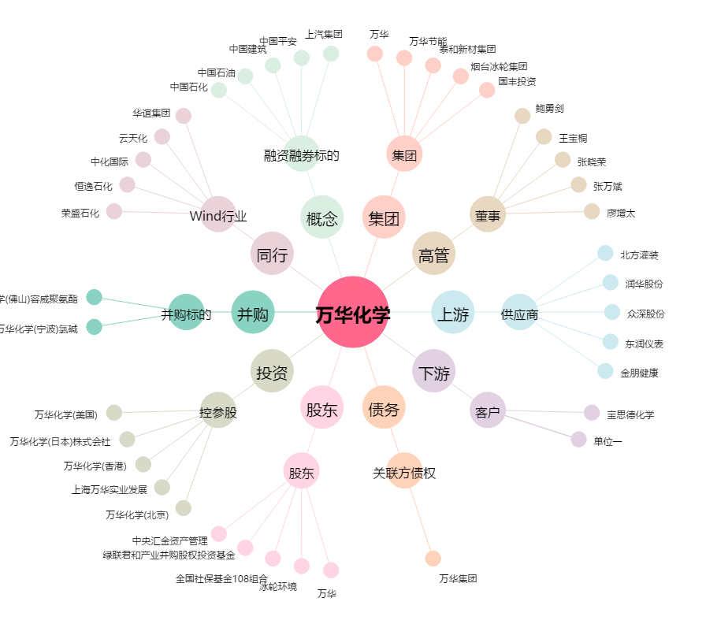
万华化学[600309.SH] - 关系概览图

